Modell
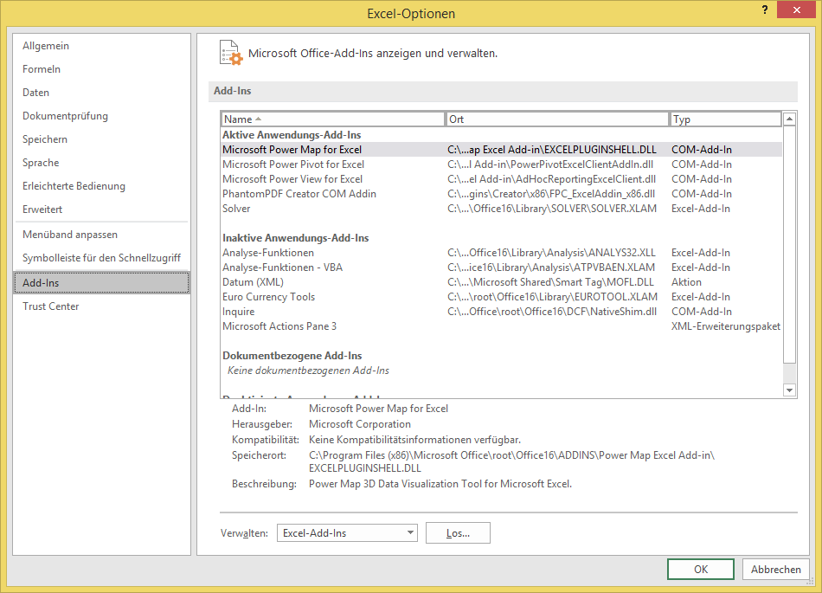
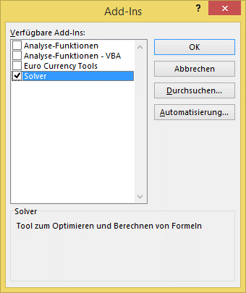
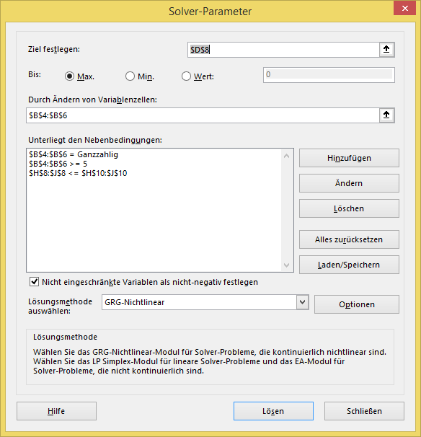
Produkte | Stückzahl | DB/ Stück | Gesamt-DB | Bearbeitungzeit/Stück |  |  | Bearbeitungszeit |  |  | Wenn Sie das Solver-Addin bereits aktiviert haben, einfach über das Menü Daten • Analyse • Solver aktivieren und die Schaltfläche <Lösen> anklicken.
 |  |  |  | Drehen | Schweißen | Lackieren | Drehen | Schweißen | Lackieren
Rahmen 1 | 20 | 1,200 | 24,000 | 5 | 10 | 15 | 100 | 200 | 300
Rahmen 2 | 20 | 1,500 | 30,000 | 15 | 9 | 18 | 300 | 180 | 360
Rahmen 3 | 20 | 2,350 | 47,000 | 10 | 8 | 9 | 200 | 160 | 180

Summe | 60 |  | 101,000 |  |  |  | 600 | 540 | 840

 |  |  |  |  |  | Kapazität | 480 | 480 | 480

Um mit diesem AddIn arbeiten zu können, müsse sie es erst aktivieren. Das können Sie über die Excel-Optionen tun.

Mehr Informationen

Weitere Informationen rund um das Thema erhalten Sie:
Durch den Newsletter Controlling EXCELlent
Im BLOG Controlling EXCELLent
In der XING-Gruppe Controlling meets Excel & Co.

Spontanes Feedback?

